注意事項
下野市立緑小学校会場をご利用の皆様へ
1 | 駐車場について
 | ８チームに対し十分な駐車場がありません。よって、校内駐車は各チーム４台の制限をさせていただきます。
 | 校内駐車する車には、校内駐車許可証を掲示願います。
 | 校内駐車許可証は、Ｅｘｃｅｌファイルの駐車許可証シートに必要事項（ピンク部）を記入（選択）の上、印刷願います。
 | ５台目以降は、南河内公民館の駐車場をご利用ください。（下野市の許可を得ています）
 | 道のり約２．５ｋｍと離れていますので、各チームにてピストン輸送をお願いいたします。（下図参照）
 | 近隣での路上、コンビニ等駐車場での駐車はなさらないでください。
2 | ウォーミングアップについて
 | 校庭は借用していませんの、ウォーミングアップに使用せず、体育館前エリア、校舎前通路をご利用ください。
2 | 喫煙について
 | 校内喫煙は厳禁です。
 | 正門（緑小北側）前での喫煙はご遠慮ください。（近隣住民苦情による）
 | 喫煙は、緑小東側の遊歩道にてお願いします。ポイ捨ては厳禁です。
3 | 体育館上部の観戦について
 | 体育館上部のキャットウォークはビデオ撮影等、大人の立ち入りは構いませんが、安全上、児童は立ち入り禁止といたします。
4 | 地震等の非常時は、体育館南側校庭へ、児童→保護者→指導者・関係者の順で避難してください
以上 | ご不便をお掛けしますが、ご協力をお願いします

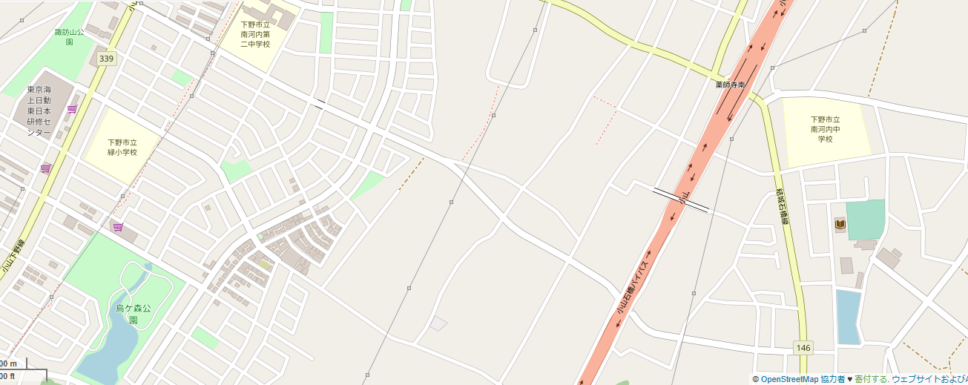

南河内公民館0285-48-2393
緑小学校0285-40-6601

南河内公民館駐車場

© OpenStreetMap contributors

